Лист1
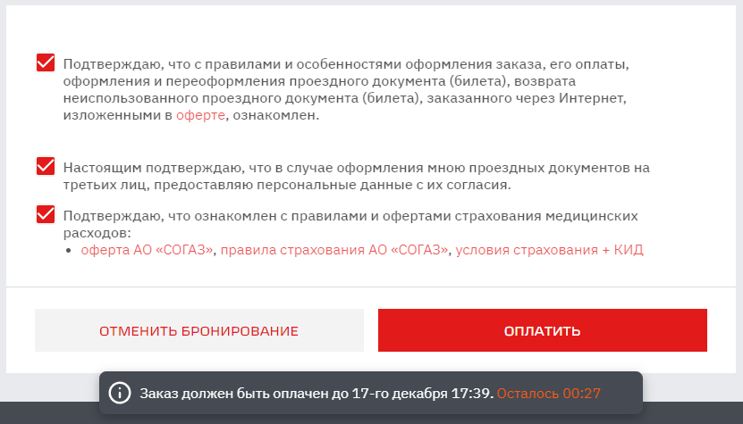
ID: | 001
Описание: | Поле "Логин" на форме восстановления пароля плохо выделяется при незаполнении.
Приоритет: | низкий
Срочность: | обычный
Окружение: | MS Windows 10, Google Chrome (v. 96.0.4664.110, 64 бит)
Автор: | Крусс Александра Сергеевна

Номер | Шаги воспроизведения | Фактический результат | Ожидаемый результат
1) | Заходим на сайт https://www.rzd.ru/ | Открылся сайт rzd.ru | совпадает
2) | Заполняем поля "Откуда", "Куда", "Туда" случайными данными (Например: Пермь 2, Санкт-Петербург, 30 декабря) и жмем кнопку "Найти" | Открылась страница с выборкой подходящих поездов | совпадает
3) | Нажимаем кнопку "Войти" (правый верхний угол) | С правой границы браузера всплыла панель входа в личный кабинет | совпадает
4) | Нажимаем ссылку "Забыли пароль?" | Панель входа в личный кабинет заменилась на панель сброса пароля | совпадает
5) | Поле "Логин" оставляем пустым, вводим в поле "E-mail" электронный адрес (например: lan.aleksandra@yandex.ru), вводим код с капчи и жмем кнопку "Отправить пароль" | Поле "Логин" выделилось красной рамкой (рис. 1) | Под полем "Логин" вывелось сообщение пользователю о том, что поле является обязательным для заполнения. Либо красная рамка должна быть более широкая, на данный момент она слишком незаметная. В зависимости от ТЗ. Также проверить по ТЗ, действительно ли поле "Логин" должно быть обязательным для заполнения, т.к. если делать восстановление пароля с главной страницы сайта (т.е. пропуская пункт 2), то поле "Логин" не является обязательным (рис. 2).

 | рис. 1 рис. 2
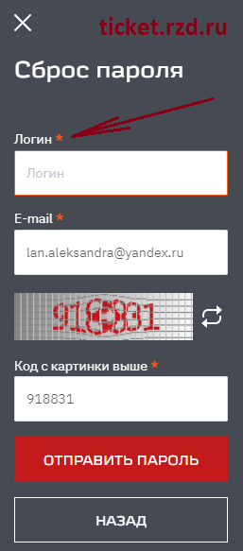
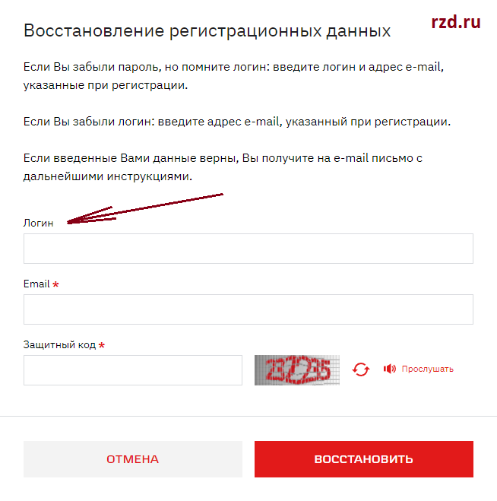

ID: | 002
Описание: | Страница ошибки оплаты, возникающей из-за истечения времени бронирования билета, пустая.
Приоритет: | средний
Срочность: | обычный
Окружение: | MS Windows 10, Google Chrome (v. 96.0.4664.110, 64 бит)
Автор: | Крусс Александра Сергеевна

Номер | Шаги воспроизведения | Фактический результат | Ожидаемый результат
1) | Заходим на сайт https://www.rzd.ru/ | Открылся сайт rzd.ru | совпадает
2) | Заполняем поля "Откуда", "Куда", "Туда" случайными данными (Например: Пермь 2, Санкт-Петербург, 30 декабря) и жмем кнопку "Найти" | Открылась страница с выборкой подходящих поездов | совпадает
3) | Заходим в личный кабинет нажав на кнопку "Войти" (перед тестированием должны быть предоставлены тестовые логин и пароль) | Вошли в личный кабинет | совпадает
4) | Бронируем билет на любое место (Выбираем любой из поездов, любой класс обслуживания, любое место, вводим данные любого пассажира. Жмем оформить заказ и вводим номер телефона.) | Забронировали билет на 15 минут. Внизу страницы появился счетчик времени до окончания бронирования | совпадает
5) | Проставляем галочки в 3 чекбоксах над кнопками "Отменить бронирование" и "Оплатить" в нижней части страницы | Кнопка "Оплатить" стала доступна | совпадает
6) | Ждем, пока на счетчике внизу страницы останется менее 30 сек и нажимаем кнопку "Оплатить" (рис. 3) | Перешли на страницу оплаты заказа. Время бронирования менее 30 сек. Счетчик времени пропадает. | Перешли на страницу оплаты заказа. Время бронирования менее 30 сек. Счетчик времени продолжает идти.
7) | Вводим платежные данные (перед тестированием они должны быть предоставлены) нажимаем кнопку "Оплатить". Также должно пройти более 30 сек, т.е. бронь за это время должна отмениться. | Попадаем на пустую страницу | Выводится сообщение о том, что бронирование отменено и оплата не прошла. Сообщение, что бронирование выбранного ранее места станет доступно через N минут. Ссылка на возврат к сайту, на главную страницу или к какому либо пункту выбора билета. Возможно возврат по истечению времени бронирования. В зависимости от ТЗ.

 | рис. 3

